CODE FOILS
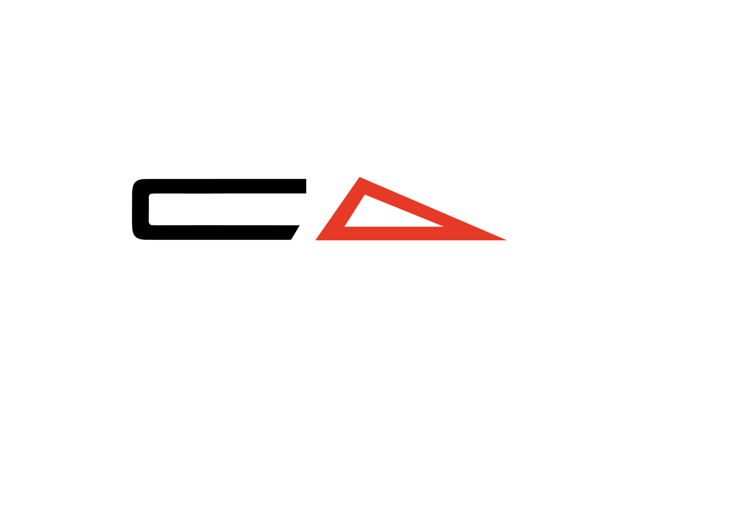

Serie | Modell |  | Beschreibung | Einzelpreis | Anzahl | Auswahl | Summen
 |  |  |  | CHF inkl. MwSt. zzgl. Versand | BITTE AUSFÜLLEN
S SERIES FRONT WINGS
 | 500 S | Superschnell, extrem wendig, perfekt zum Schleppen, Wing-Foil |  | 930.00 | 0.00 | 0.00
 | 615 S | Superschnell, extrem wendig, perfekt zum foilen hinter dem Boot und Wingfoilen |  | 940.00 | 0.00 | 0.00
 | 720 S | Locker und surfig, sehr wendig, gut geeignet für leichtere oder geübte Fahrer |  | 950.00 | 0.00 | 0.00
 | 850 S | Allround-Front Wing, gut für alle mittleren Gewichtsklassen und Intermediate bis Pro |  | 950.00 | 0.00 | 0.00
 | 980 S | Für Wingfoilen und die schwereren Fahrer oder intermedite Foiler, die lernen, Wellen zu foilen |  | 980.00 | 0.00 | 0.00
 | 1130 S HIGH MODULUS | High Modulus, größerer stabiler Front Wing. Ideal für Anfänger und den Dockstart |  | 1,060.00 | 0.00 | 0.00
 | 1300 S HIGH MODULUS | High Modulus, größerer stabiler Front Wing. Ideal für Anfänger und den Dockstart |  | 1,140.00 | 0.00 | 0.00
 | 1540 S | Dockstarter und Anfänger-Frontflügel. Erstaunliche Stabilität und früher Auftrieb. |  | 1,140.00 | 0.00 | 0.00
NEU | 1725 S | Dockstarter und Anfänger-Frontflügel. Erstaunliche Stabilität und früher Auftrieb. |  | 1,160.00 | 0.00 | 0.00
 |  |  |  |  |  | Zwischensumme | 0.00
R SERIES HIGH MODULUS FRONT WINGS
 | 600 R HIGH MODULUS | Hochleistungsfähiger, DW-spezifischer, sehr schneller Frontflügel. Tolles Top-End für fortgeschrittene Fahrer. |  | 1,035.00 | 0.00 | 0.00
 | 680 R HIGH MODULUS | Hochleistungsfähiger, DW-spezifischer, sehr schneller Frontflügel. Tolles Top-End. |  | 1,050.00 | 0.00 | 0.00
 | 770 R HIGH MODULUS | Hochleistungs-Front Wing mit sehr hohem A/R, DW-spezifisch |  | 1,050.00 | 0.00 | 0.00
 | 860 R HIGH MODULUS | Hochleistungs-Front Wing mit sehr hohem A/R, DW-spezifisch, WORLD CHAMPION FOIL |  | 1,110.00 | 0.00 | 0.00
 | 960 R HIGH MODULUS | Hochleistungs-Front Wing mit sehr hohem A/R, DW-spezifisch, gut für Anfänger |  | 1,180.00 | 0.00 | 0.00
 | 1075 R HIGH MODULUS | Hochleistungs-Front Wing mit sehr hohem A/R, DW-spezifisch, gut für Anfänger |  | 1,240.00 | 0.00 | 0.00
 | 1250 R HIGH MODULUS | Hochleistungs-Front Wing mit sehr hohem A/R; perfekt für dock starts, DW Anfänger und Flachwasser paddeln. |  | 1,290.00 | 0.00 | 0.00
 |  |  |  |  |  | Zwischensumme | 0.00
X SERIES HIGH MODULUS FRONT WINGS
NEU | 810 X | Prone-, Wing- und Wakefoil-Frontflügel. |  | 1,050.00 | 0.00 | 0.00
 |  |  |  |  |  | Zwischensumme | 0.00
AR SERIES TAIL WINGS
 | 142 AR | Locker und surfig, großartig zum Wenden für den fortgeschrittenen Fahrer |  | 275.00 | 0.00 | 0.00
 | 150 AR | Allround-Leistung, immer noch schnell und locker |  | 275.00 | 0.00 | 0.00
 | 158 AR | Allround-Performance mit mehr Stabilität, ideal für Fortgeschrittene |  | 285.00 | 0.00 | 0.00
 | 166 AR | Allround-Performance mit mehr Stabilität, ideal für Fortgeschrittene |  | 290.00 | 0.00 | 0.00
 | 175 AR | Stabiler Rundum-Schwung, mehr Low End und Fehlerverzeihung, ideal für größere Fahrer oder Einsteiger |  | 295.00 | 0.00 | 0.00
 | 188 AR | Stabiler Rundum-Schwung, mehr Low End und Fehlerverzeihung, ideal für größere Fahrer oder Einsteiger |  | 305.00 | 0.00 | 0.00
 |  |  |  |  |  | Zwischensumme | 0.00
R SERIES TAIL WINGS
 | 120 R |  |  | 290.00 | 0.00 | 0.00
 | 135 R |  |  | 290.00 | 0.00 | 0.00
 | 151 R |  |  | 310.00 | 0.00 | 0.00
 |  |  |  |  |  | Zwischensumme | 0.00
FUSELAGE
 | XS | Erweiterte Manövrierfähigkeit; perfekt für erfahrene Fahrer und alle Disziplinen |  | 275.00 | 0.00 | 0.00
 | S | Äußerst wendig, ideal für den erfahrenen Prone- oder Foilfahrer |  | 275.00 | 0.00 | 0.00
 | M | Standardlänge, ebenso für Downwind- und Prone-Fahrer |  | 275.00 | 0.00 | 0.00
 | L | Grosse Länge, maximale Pitch-Stabilität, am besten geeignet für Lernende oder große Wellen |  | 285.00 | 0.00 | 0.00
 |  |  |  |  |  | Zwischensumme | 0.00
HIGH MODULUS MASTS
 | 75cm HIGH MODULUS | Für Fahren im flachen Wasser, Surfen und Downwinging |  | 1,150.00 | 0.00 | 0.00
 | 80cm HIGH MODULUS | Allround Mast |  | 1,220.00 | 0.00 | 0.00
 | 85cm HIGH MODULUS | Für den Allround-Einsatz, ideal für Winging und hinter dem Boot Foiling sowie in größeren Wellen |  | 1,280.00 | 0.00 | 0.00
 | 75cm *PLUS* ULTRA HM | Für Fahren im flachen Wasser, Surfen und Downwinging |  | 1,690.00 | 0.00 | 0.00
 | 80cm *PLUS* ULTRA HM | Allround Mast |  | 1,790.00 | 0.00 | 0.00
 | 85cm *PLUS* ULTRA HM | Für den Allround-Einsatz, ideal für Winging und hinter dem Boot Foiling sowie in größeren Wellen |  | 1,890.00 | 0.00 | 0.00
 |  |  |  |  |  | Zwischensumme | 0.00
BEKLEIDUNG
 | Cap | Zusammenarbeit mit anderer Marke |  | 40.00 | 0.00 | 0.00
 | Bucket Hat | Zusammenarbeit mit anderer Marke |  | 40.00 | 0.00 | 0.00
 | Code Tee S | Zusammenarbeit mit anderer Marke |  | 45.00 | 0.00 | 0.00
 | Code Tee M | Zusammenarbeit mit anderer Marke |  | 45.00 | 0.00 | 0.00
 | Code Tee L | Zusammenarbeit mit anderer Marke |  | 45.00 | 0.00 | 0.00
 | Code Tee XL | Zusammenarbeit mit anderer Marke |  | 45.00 | 0.00 | 0.00
 | Sun Tee S | Zusammenarbeit mit anderer Marke, Rashie-Sonnenschutz mit Kapuze |  | 75.00 | 0.00 | 0.00
 | Sun Tee M | Zusammenarbeit mit anderer Marke, Rashie-Sonnenschutz mit Kapuze |  | 75.00 | 0.00 | 0.00
 | Sun Tee L | Zusammenarbeit mit anderer Marke, Rashie-Sonnenschutz mit Kapuze |  | 75.00 | 0.00 | 0.00
 | Sun Tee XL | Zusammenarbeit mit anderer Marke, Rashie-Sonnenschutz mit Kapuze |  | 75.00 | 0.00 | 0.00
 |  |  |  |  |  | Zwischensumme | 0.00
ACCESSORIES
 | Bolt Kit | Ersatzschraubensatz |  | 35.00 | 0.00 | 0.00
 | Neopren Sitzabdeckung | Hochwertige Autositzbezüge mit Code-Branding |  | 50.00 | 0.00 | 0.00
 | Paddle Cover |  |  | 70.00 | 0.00 | 0.00
 |  |  |  |  |  | Zwischensumme | 0.00
CODE PADDLE
 | 85" medium size | Steif und kraftvoll, ideal für DW, James paddelt im Flachwasser zum Sieg in M2O |  | 449.00 | 0.00 | 0.00
 | Replacement paddle head |  |  | 280.00 | 0.00 | 0.00
 | Replacement paddle handle/shaft |  |  | 280.00 | 0.00 | 0.00
 |  |  |  |  |  | Zwischensumme | 0.00
 |  |  |  |  |  | Gesamtsumme | 0.00

 |  |  |  | Rechnungsadresse:
 |  |  |  | Vorname, Name
 |  |  |  | Strasse, Hausnr.
 |  |  |  | PLZ, Ort
 |  |  |  | Handynr.

ALLGEMEINE UND ZAHLUNGS-/BEDINGUNGEN
Mit der Zustellung dieses Bestellformulars an Tom Sailor akzeptieren Sie die Allgemeinen und Zahlungs-/Bedingungen.
Mit der Zustellung dieses Bestellformulars an Tom Sailor ist die Bestellung verbindlich.
Code Foils/Tom Sailor kann seine Preise, Zahlungsbedingungen und Rabatte nach eigenem Ermessen ändern. Solche Änderungen werden nicht auf ausstehende Bestellungen angewendet.
Bitte prüfen Sie bei Erhalt der Ware die Qualität und den Zustand bei der Ankunft. Code Foils/Tom Sailor übernimmt keine Verantwortung für Schäden, die während des Transports entstanden sind und Code Foils/Tom Sailor nicht innerhalb von 14 Tagen nach Erhalt der Ware gemeldet wurden.
Privatkunden erhalten nach Zustellung dieses Bestellformulars an Tom Sailor eine Rechnung. Nach Zahlungseingang von 50% des Rechnungsbetrags wird die Bestellung ausgelöst. Mit Versand der Ware, worüber Sie eine separate Nachricht erhalten, sind die restlichen 50% des Rechnungsbetrags fällig.
Preise und Zahlungsmodalitäten für gewerbliche Kunden können separat angefragt werden.

